Introducción
Este documento contiene asignaciones de los controles de seguridad críticos de CIS (controles CIS) y las salvaguardias CIS de ISO (la Organización Internacional de Normalización) e IEC (la Comisión Electrotécnica Internacional) 27002:2022 - Seguridad de la información, ciberseguridad y protección de la privacidad - Controles de seguridad de la información
Última actualización enero de 2023

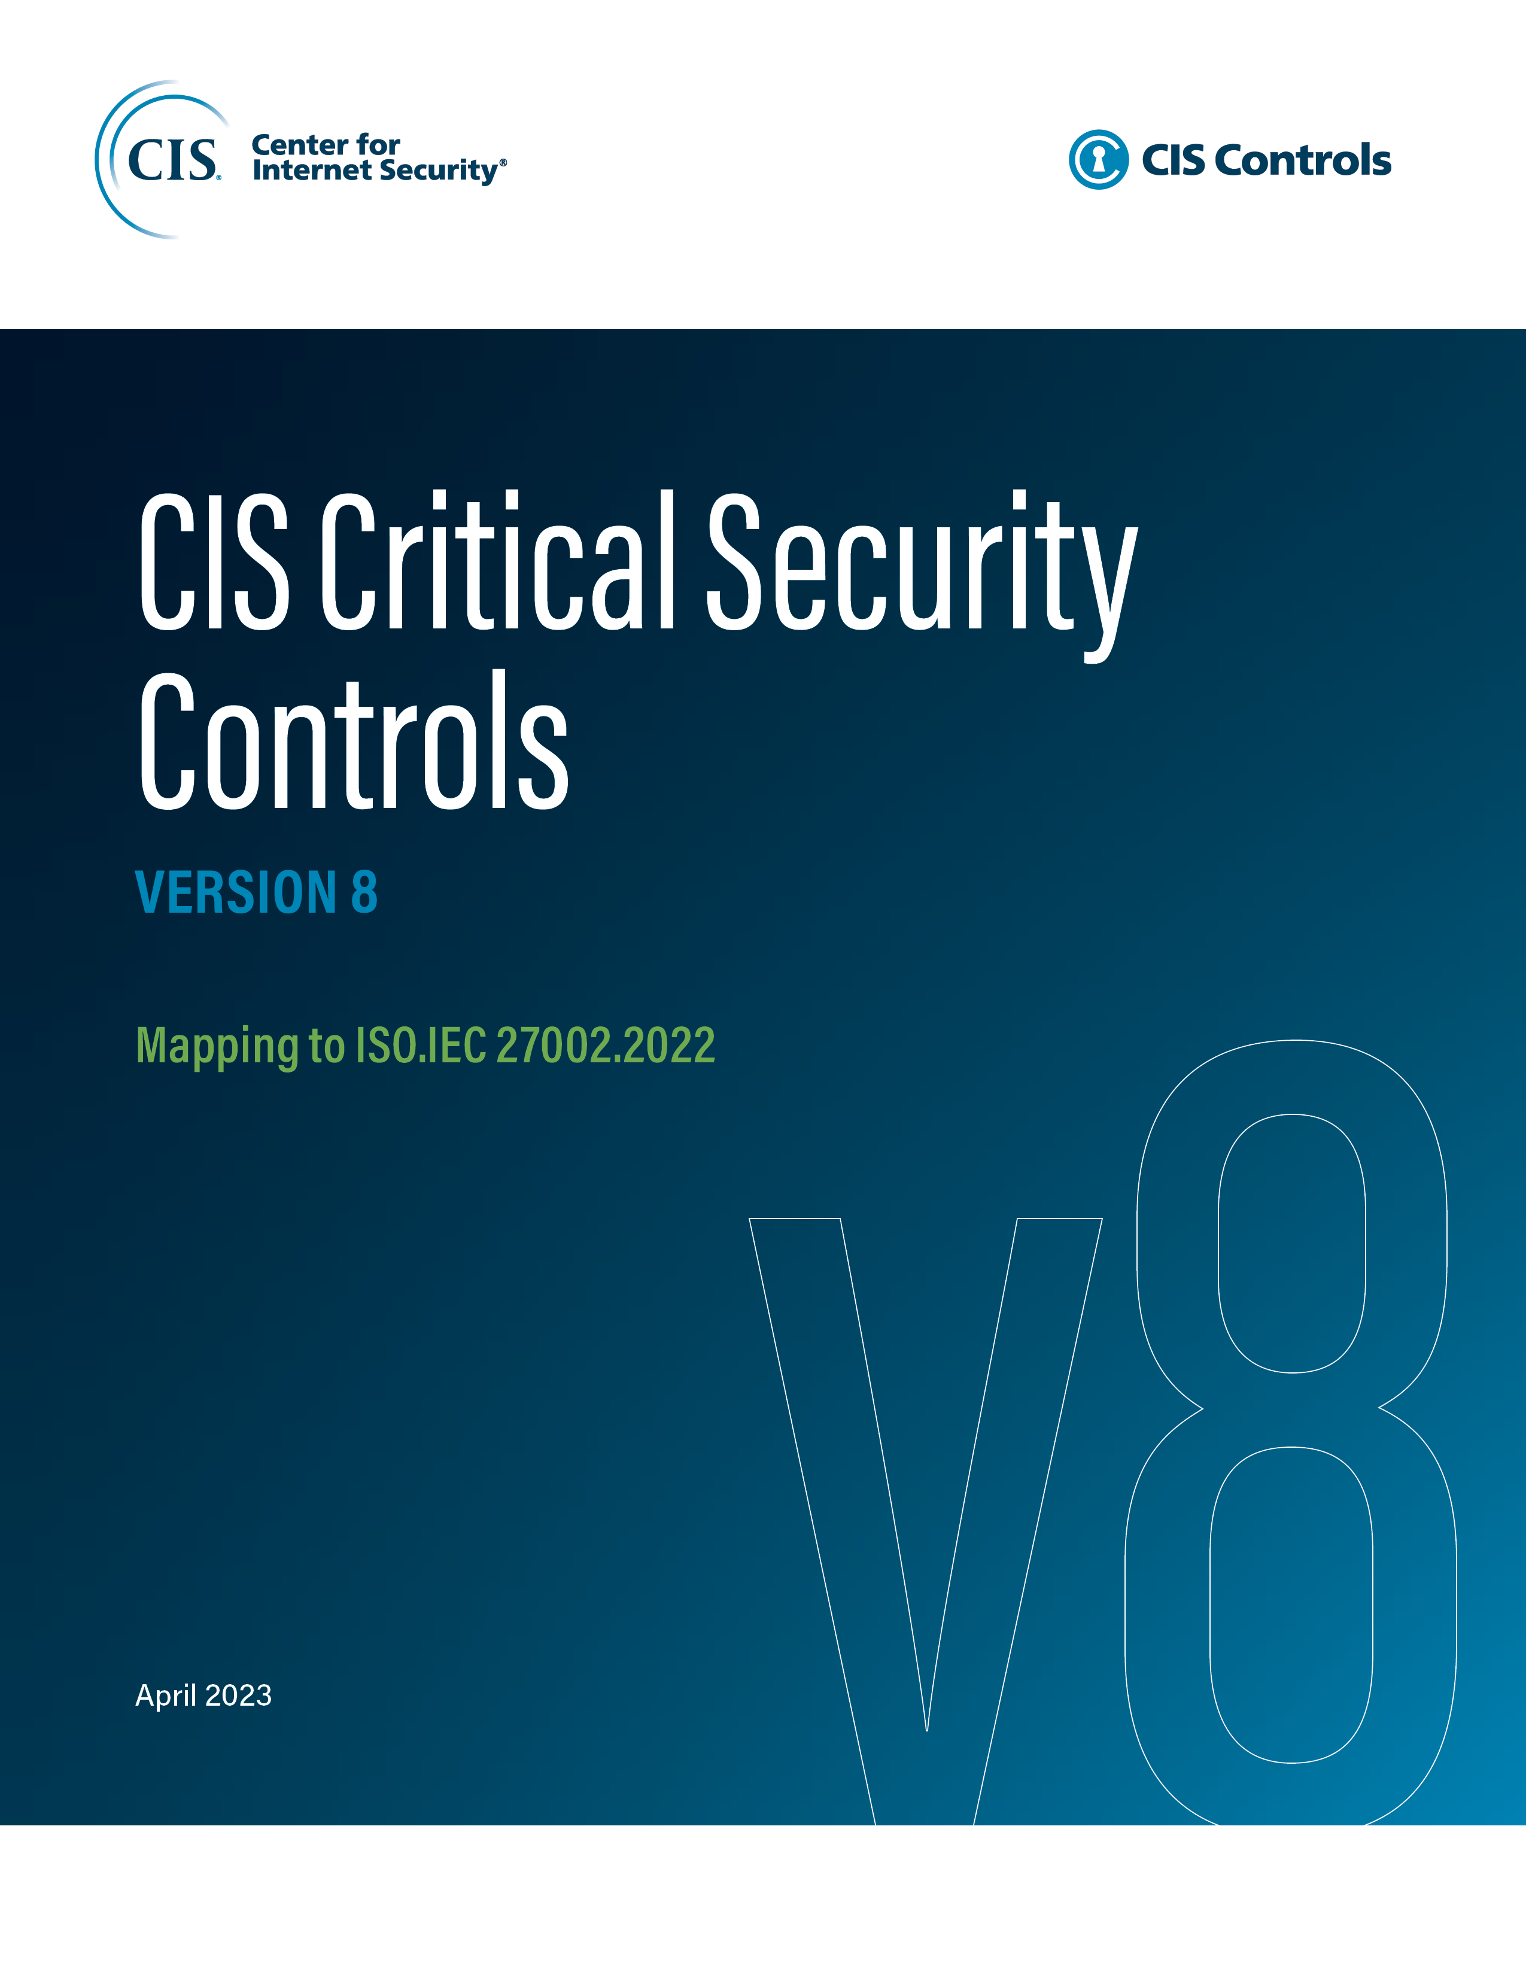

Información del contacto
CEI
31 Tech Valley Drive
East Greenbush, Nueva York 12061
518.266.3460
controlesinfo@cisecurity.org

Editores
Thomas Sager

Colaboradores
Tony Krzyzewski

